Hoja1
2023-07-05 13:45:49

LA PAZ 28 - HAEDO 4460-2005
BUENOS AIRES luquearti@gmail.com
____________________________________________________________________________________
"RODILLOS”
"DE 22 Y 17"

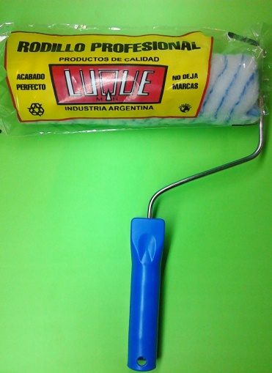
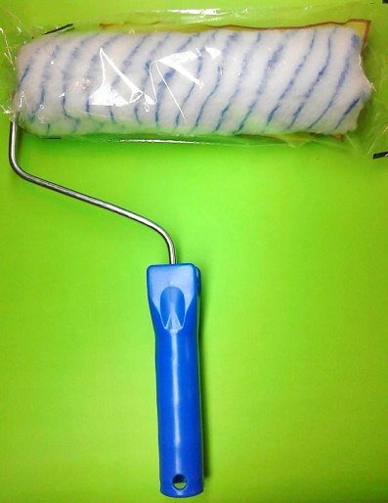
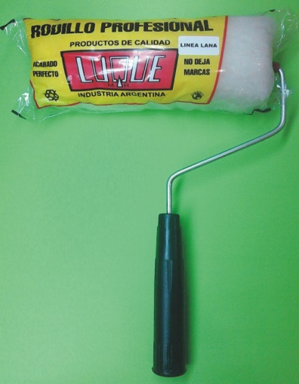

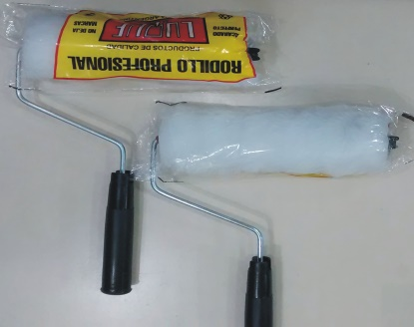

COD. | DESCRIPCION | PRECIO
RLE-100 | RODILLO LANA ESPECIAL BLANCO Nº17 | 581.540
RLE-101 | RODILLO LANA ESPECIAL BLANCO Nº22 | 673.720
RSL-100 | RODILLO SIMIL LANA Nº17 | 418.860
RSL-101 | RODILLO SIMIL LANA Nº22 | 483.210
RSL-110 | RODILLO ANTIGOTA Nº17 | 468.920
RSL-111 | RODILLO ANTIGOTA Nº22 | 526.500
RPC-100 | RODILLO POLIESTER COMÚN Nº17 | 450.220
RPC-101 | RODILLO POLIESTER COMÚN Nº22 | 521.820

Precio x C/U
Envase: x 12 unidades

N

